Anvisning
Välkommen att använda Verktyget för planering av växtföljden!

Du kan använda detta verktyg som hjälp när du planerar växtföljden på en ekologisk gård. Planeringsverktyget räknar ut kravet på baljväxter, bördighetsgrödor och avsalugrödor enligt de val som du gjort. Om ett krav inte uppfylls, visas procenttalet för den aktuella punkten med rött. Planeringsverktyget identifierar också om en spannmålssort, en oljeväxt eller en baljväxt återkommer i växtföljden för ofta under på varandra följande år. Även i detta fall blir de år som överstiger kravet röda. Nedan finns en anvisning om hur du ska fylla i uppgifterna under respektive punkt. Traditionellt är det bra för en gård som ska övergå till ekologisk produktion att lägga upp en femårig plan för växtföljden. Växtföljdens längd kan dock planeras så att den passar den egna gården. |  | 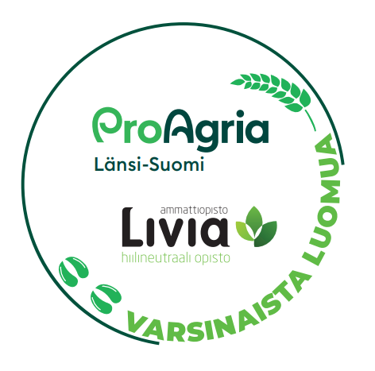

OBS! Om du producerar fodervall på minst 50 procent av förbindelsearealen till något av alternativen nedan, gäller kravet på avsalugrödor inte dig och du behöver inte bry dig om den röda signalfärgen:
 | Till egna ekologiska husdjur
 | Till en ekologisk husdjursgård som ingått en förbindelse om ekologisk husdjursproduktion
 | Till en förmedlingsrörelse som förmedlar ekologiskt foder till en ekologisk husdjursgård

OBS! Kravet på avsalugrödor gäller gårdar som övergår till ekologisk produktion först från och med det tredje förbindelseåret. I detta fall kan du under de två första åren lämna obeaktat att cellen för avsalugrödor visas med rött.

Skiftets namn
Ange namnen på skiftena.

Skiftets beteckning
Ange skiftenas beteckningar.

Areal, ha
Ange skiftenas arealer.

Förbindelse om ekologisk produktion
Välj i rullgardinsmenyn ett alternativ för alla dina skiften: ”Ja” om skiftet ingår i en förbindelse om ekologisk produktion och ”Nej” om skiftet inte ingår i en förbindelse om ekologisk produktion. Verktyget räknar ut kravet på avsalugrödor endast för de skiften som ingår i en förbindelse om ekologisk produktion.

År i växtföljden
I planeringsmallen finns åren förinställda, men du kan ändra ett årtal genom att skriva över det med ett annat årtal, om du vill att växtföljden ska gälla för någon annan tidpunkt.

Växtart
Välj växtarten i rullgardinsmenyn. Skriv inte in några andra växter än de som anges i alternativen, eftersom mallen då inte räknar ut kravet på baljväxter, bördighetsgrödor och avsalugrödor korrekt. Om en fånggröda, i vilken andelen frön av vallbaljväxter i blandningen är minst 15 procent och 3 kg/ha, växer på åkern tillsammans med växten som odlas, ska du i menyn välja en växt som är angiven med tillägget fånggröda med vallbaljväxt. Du kan lägga upp den önskade längden för växtföljden genom att ange önskat antal på varandra följande år för varje skifte. Lämna ändå inte tomma år mitt i växtföljden på ett skifte. Då kan planeringsprogrammet inte räkna ut uppfyllandet av kraven på baljväxter och bördighetsgrödor korrekt.

Skede
Välj i rullgardinsmenyn produktionsmetoden för varje växt som du har angett. Välj eller skriv bara något av förkortningarna som finns i menyn. Förkortningarna: E=ekologisk, OÅ2=omläggningsår 2, OÅ1=omläggningsår 1, K=konventionell

